Sheet1
① | https://travis-ci.orgに行く

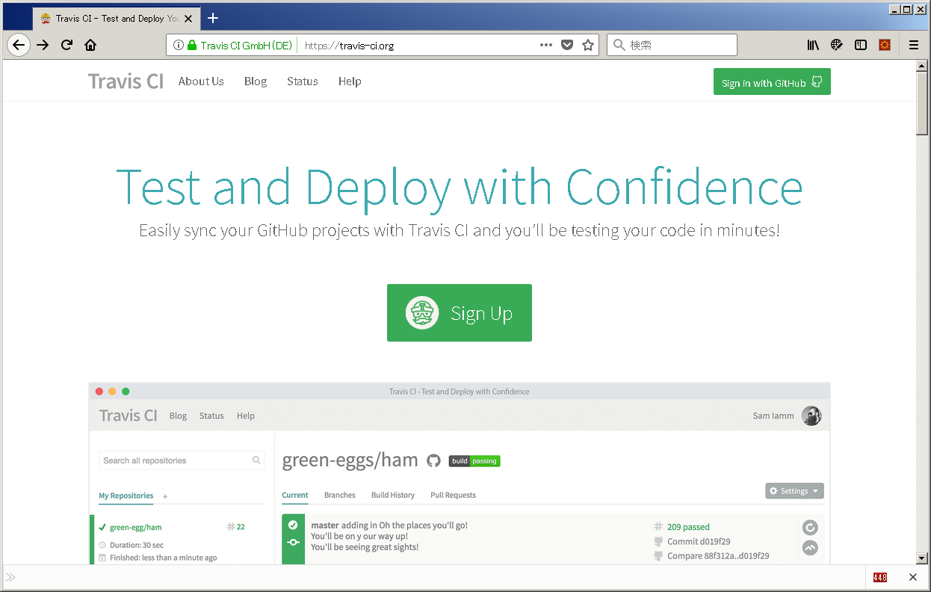

押す

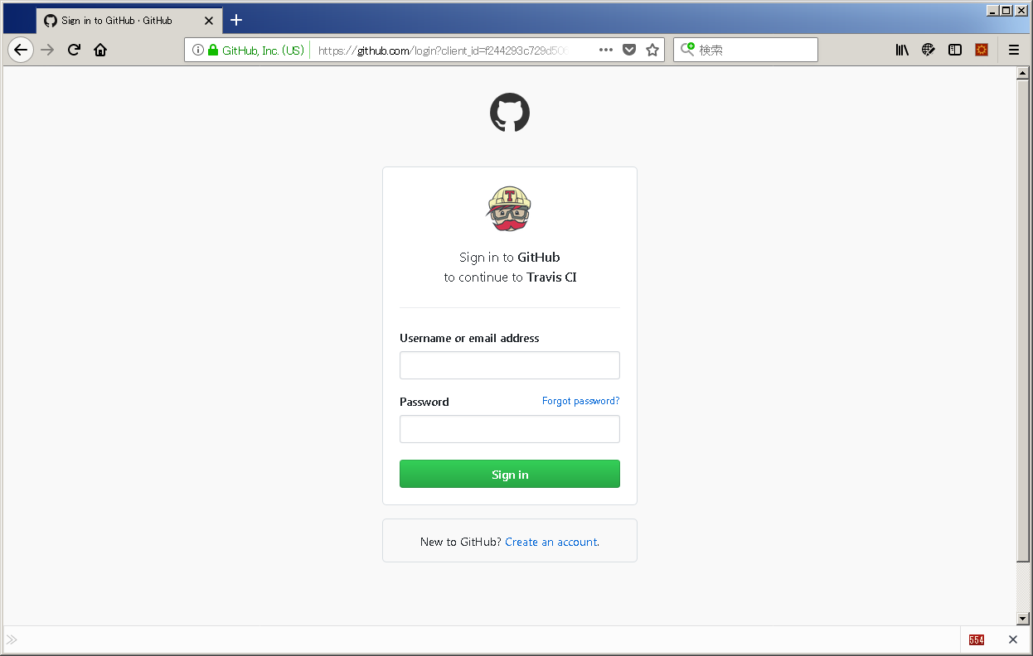

git のユーザ・パスでログイン

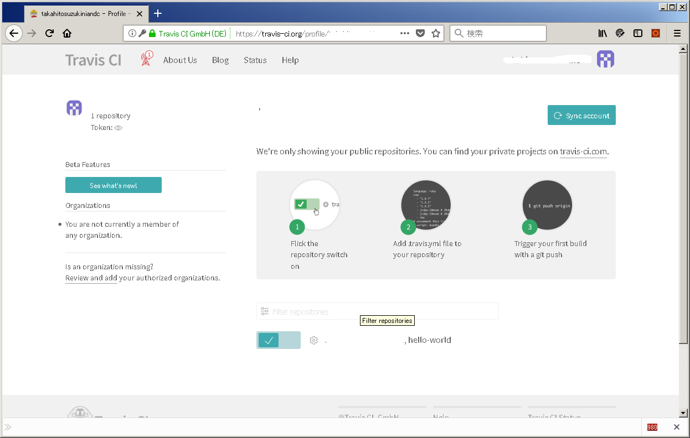

ユーザー名

ユーザー名

ユーザー名

押す

gitのセッティング画面に遷移するのでTravis許可する
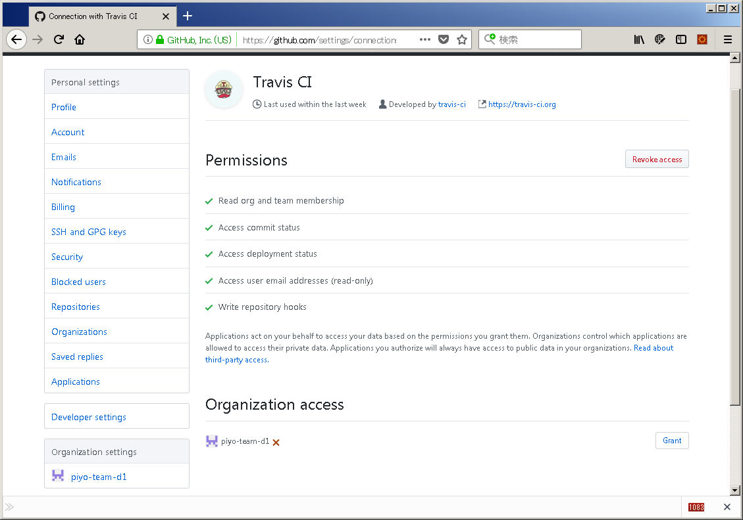

押す

travisにもどる
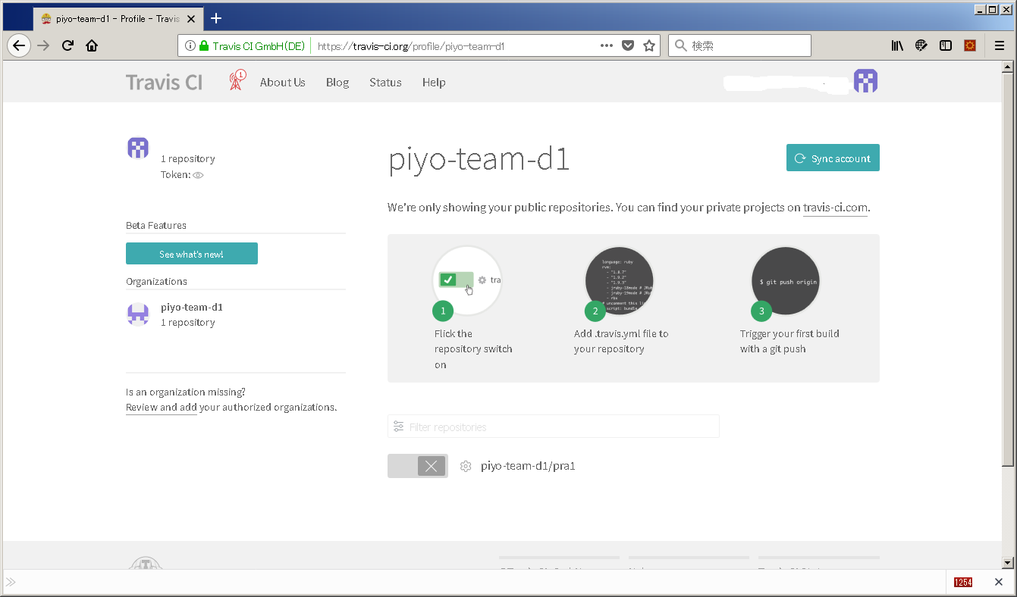

押す

 |  | おしまい

